託児サービスの概要
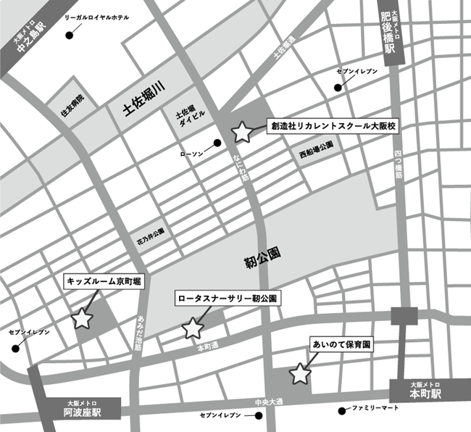
託児サービスの概要
○託児サービス施設について
訓練No.（識別コード） |  | （26D1001）5-08-27-149-02-0204
訓練科名 |  | Ｐｙｔｈｏｎ＋ＡＩプログラマー基礎実践科（５か月） 【託児付】（託児定員３人）
訓練実施施設名 |  | 創造社リカレントスクール大阪校
託児サービス実施施設名 |  | Ａ：キッズルーム京町堀 Ｂ：あいのて保育園 Ｃ：ロータスナーサリー靭公園

○託児サービスの利用の条件等について
（１）託児サービスの 利用条件 ①から③のすべてを 満たす方が 対象となります。 |  | ①当該乳幼児の保護者であって、職業訓練を受講することにより、 当該乳幼児を保育することができない方。
 |  | ②同居の親族その他の者が当該乳幼児を保育することができない方。
 |  | ③受講申込時に、託児サービス利用申込書を提出された方で、 託児の必要性を大阪府が認めた方。
（２）託児サービスの 対象・費用等 |  | ①保育時間 | Ａ：８：００～１９：００ Ｂ：８：００～１９：００ Ｃ：８：００～１９：００
 |  | ②対象年齢 | 令和８年４月２日時点での年齢 Ａ：１歳児～２歳児 Ｂ：１歳児～２歳児 Ｃ：１歳児～４歳児
 |  | ③託児保護者 負担額 | Ａ：負担額なし Ｂ：負担額なし Ｃ：負担額なし
 |  | ④備考 | Ａ：食事やおやつに関するアレルギーについては別途対応・要相談 Ｂ：アレルギーについては要相談 Ｃ：アレルギーについては要相談
【その他】 ・託児サービスは、希望多数または乳幼児の健康状態等で託児サービス実施施設が 対応できない場合に利用できないことがあります。 ・託児サービスは、訓練期間を通してのサービスであり、既に託児サービスを受けられている方や 臨時的な利用はできません。 ・託児サービスの利用を希望しない方も、訓練の受講は可能です。 ・やむを得ず、託児サービス実施施設が変更になる場合があります。 ・託児サービスの利用にあたり、選考試験終了後から入校式までの期間に、合否結果を問わず、 託児サービス実施施設において「慣らし保育」を実施する場合があります。 その場合における費用は自己負担となります。 「慣らし保育」を実施できない場合は、託児サービスの利用ができない場合がありますので、 予めご了承のうえお申込みください。詳細は訓練実施施設へお尋ねください。

【託児サービス実施施設名】
 | Ａ：キッズルーム京町堀
 | Ｂ：あいのて保育園
 | Ｃ：ロータスナーサリー靭公園
【所在地】
 | Ａ：〒５５０―０００４ 大阪市西区靱本町３丁目５番２３号 エクセル京町堀１階
 | Ｂ：〒５５０―０００５ 大阪市西区西本町１丁目１５－２４ マリビル１Ｆ
 | Ｃ：〒５５０―０００４ 大阪市西区靱本町２－５－１２ 靭公園プライマリーワン１階

【電話番号】
 | Ａ:０６－６４４７－７０１１
 | Ｂ:０６－６５８５－９７８０
 | Ｃ:０６－６４４１－０８７２
【最寄り駅】
 | Ａ：Osaka Metro 阿波座駅 （徒歩３分・距離０．３km）
 | Ｂ：Osaka Metro 本町駅 （徒歩３分・距離０．３km）
 | Ｃ：Osaka Metro 阿波座駅 （徒歩４分・距離０．４km）、 本町駅 （徒歩９分・距離０．７km）

【最寄り駅からの地図】

